主催者様へ重要
エントリー開始前に、要項での周知やこのページをPDFにしてファイル添付するなどして確実に入力してもらってください

新潟必須
必須
所属団体が競技会エントリー前に入力しておく項目
 | は、確実に入力されていることを確認ください | 新潟陸協アスリートランキング担当

所属登録画面内容

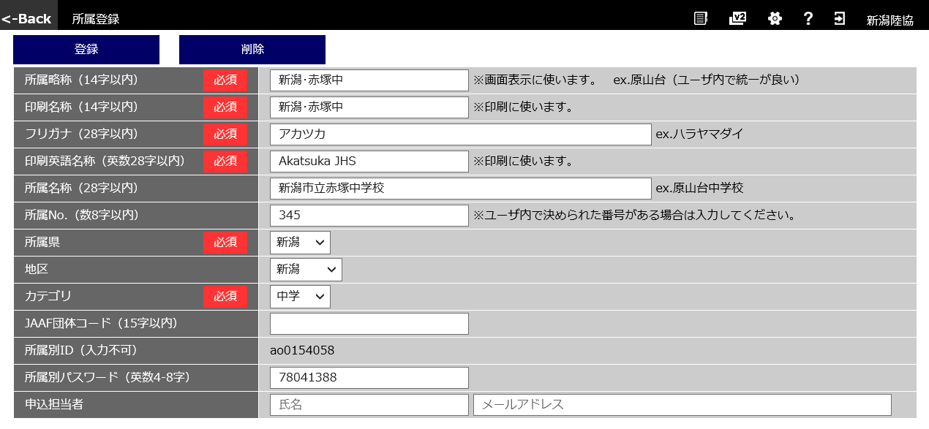
〇〇〇〇〇〇
〇〇〇〇〇〇
〇〇〇〇〇〇〇〇〇
〇〇〇〇〇〇〇〇〇〇〇
〇〇〇〇〇〇〇〇〇〇〇 ※新潟アスリートランキング利用は必須
〇〇〇
〇〇
〇〇
〇〇
〇〇〇〇〇 ※担当で設定すること
〇〇〇〇〇 ※新潟アスリートランキング利用で、日本陸陸連登録団体は必須
新潟必須
新潟必須
メールアドレス ※新潟アスリートランキング利用は、必須
氏名 ※必須
新潟必須
※年度当初、日本陸連登録が間に合わない場合は、登録完了後すみやかに確実に入力すること
新潟必須
※空欄の場合や入力ミスがあると、主催者からの連絡ができません

選手登録画面内容

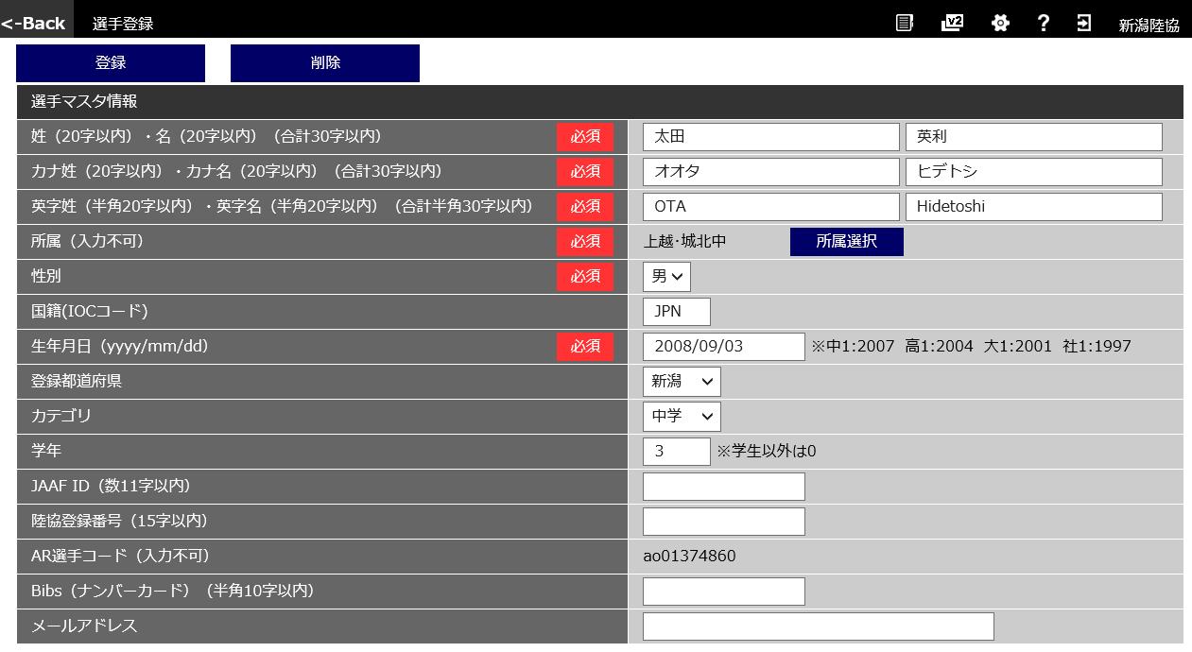
〇〇
〇〇
▽▽▽▽
▽▽▽
☆☆☆☆☆☆
☆★★★★★★
〇
例:JPN
新潟必須
新潟必須
新潟必須
新潟必須
新潟必須
新潟必須
新潟県中学高校必須
※新潟アスリートランキング利用で、日本陸陸連登録団体は必須 ※年度当初、日本陸連登録が間に合わない場合は、登録完了後すみやかに確実に入力すること
〇〇〇〇/〇〇/〇〇
〇〇
〇〇
〇
〇〇〇〇〇
〇〇〇〇〇
〇〇〇〇
※中学：３年間利用ナンバー（学校割当）
※高校：年度初めに割り当てられたナンバー

〇〇〇〇〇

新潟任意
※選手にメールで連絡等を行う場合は、事前入力が必要 本人了承が必要

